Buscadores recomendados
Google académico | scholar.google.es | 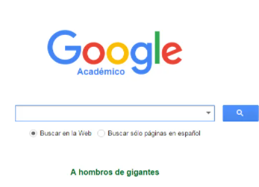
World Wide Science | https://worldwidescience.org/
Scholarpedia | http://www.scholarpedia.org/article/Main_Page | 
Refseek | https://www.refseek.com/ | 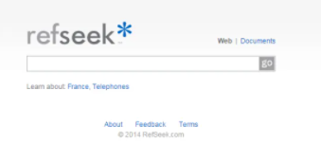
JURN | http://www.jurn.org/#gsc.tab=0 | 
Science | https://www.science.gov/
BASE | https://www.base-search.net/ |  | especifico para ing
ERIC | https://eric.ed.gov/ | 
Science Research | https://www.scienceresearch.com/scienceresearch/desktop/en/search.html
Semantic Scholar | https://www.semanticscholar.org/
Open Science | https://opensciencedirectory.iode.org/

